PDF化
各シートのPDF化について
①PDF化するシートを開く

②ファイルを開く
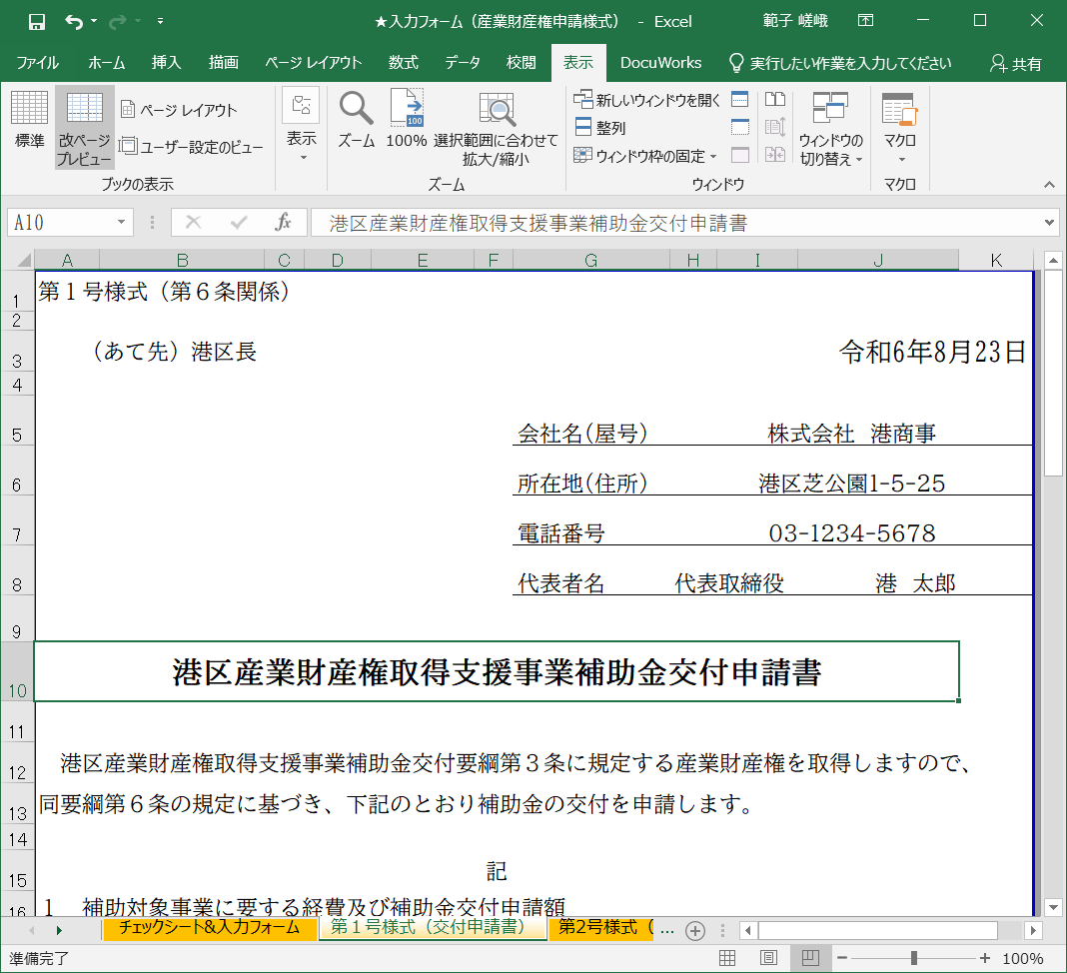

令和８年５月１５日

③エクスポートを選択 | ④PDF/XPSの作成を選択
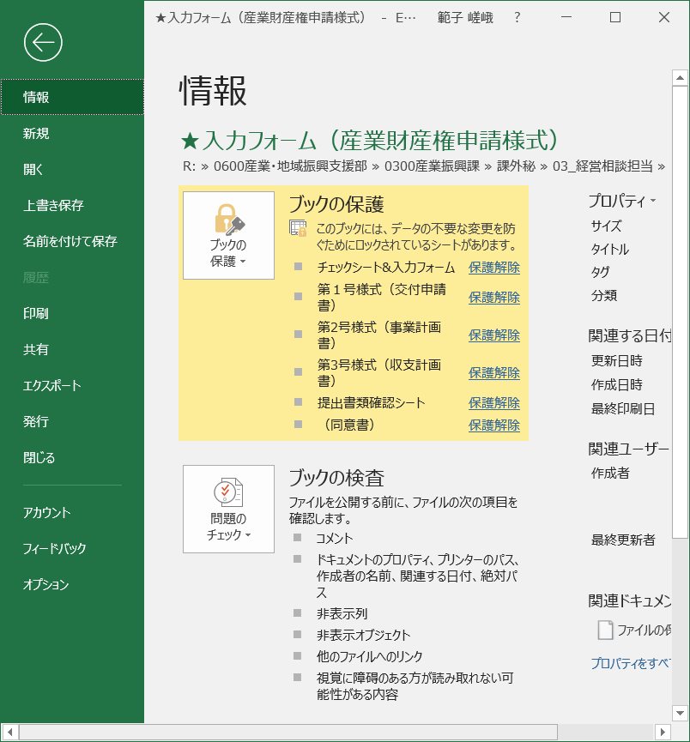
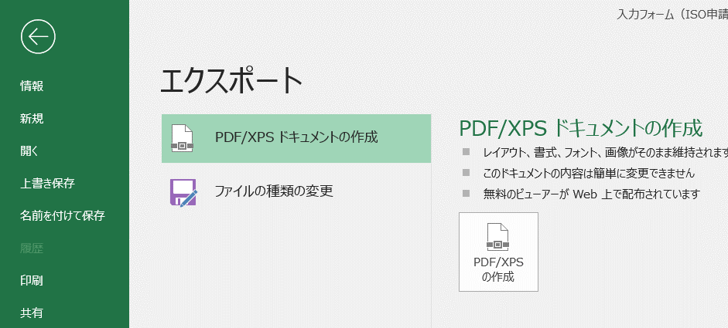

⑤ファイル名の選択と保存場所を指定して発行

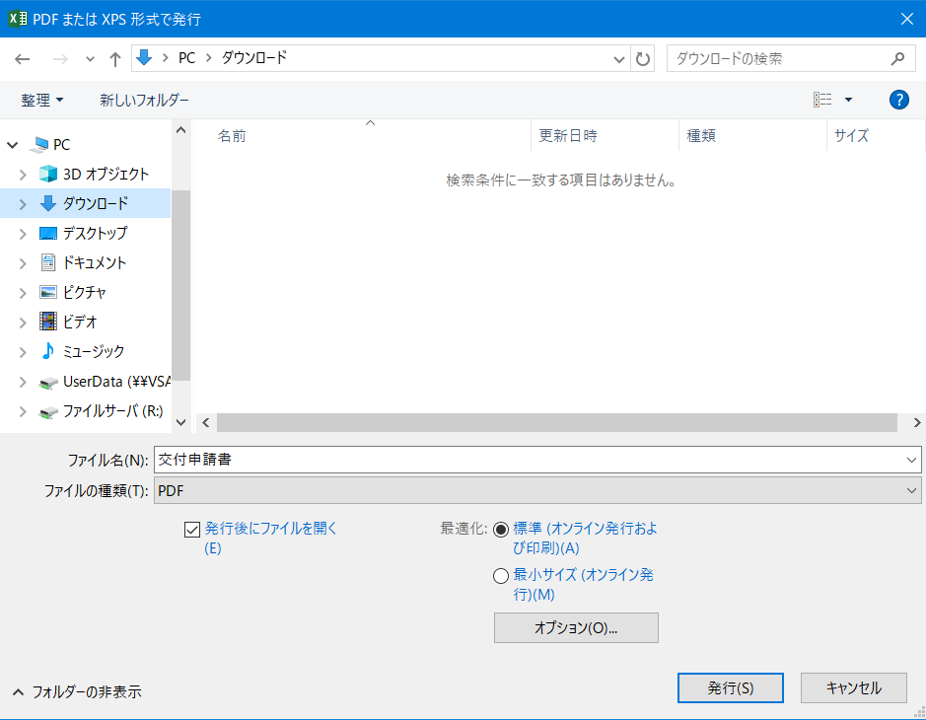

発行、保存したファイルはオンラインフォームにアップロードします。

第１号様式（交付申請書）
2022/4/120224455
第１号様式（第６条関係）

（あて先）港区長

 |  |  |  | 会社名（屋号）
 |  |  |  | 所在地（住所）
 |  |  |  | 代表者名肩書
 |  |  |  | 代 表 者 名

港区産業財産権取得支援事業補助金交付申請書

港区産業財産権取得支援事業補助金交付要綱第３条に規定する産業財産権を取得しますので、
同要綱第６条の規定に基づき、下記のとおり補助金の交付を申請します。

記
１ 補助対象事業に要する経費及び補助金交付申請額

（１）総事業費 |  |  | 金 |  |  |  | 円
（２）補助対象経費 |  |  | 金 |  |  |  | 円
（３）補助金交付申請額 |  |  | 金 |  |  |  | 円

２ 補助申請する対象経費（複数可）

 | (１)出願料 | (２)審査請求料 |  | (３)登録料 |  | (４)弁理士等手数料

３ 自社の概要
（１）資本金又は出資金 |  |  |  |  | 万円
（２）常時従業員数 |  |  |  |  | 人
（３）業 種

４ 添付書類
（１）事業計画書
（２）収支計画書
（３）産業財産権取得に必要な経費の見積書等（経費の内容と金額が分かるもの）
（４）弁理士等委託契約書の写し（弁理士等と委託契約をした場合のみ提出）
（５）法人（個人）都民税、事業税の納税証明書
（６）履歴事項全部証明書 ※３か月以内発行のもの
（７）産業財産権の概要・明細書（特許庁へ提出した書類写し等）
（８）団体規約及び会員名簿（港区内に本部又は支部を置く団体として申請の場合）

 | 必要な経費の見積書（明細が記載されているもの）のコピー
 | 弁理士等委託契約書のコピー（弁理士委託契約をした場合のみ）

 | 産業財産権の概要・明細書（特許庁へ提出した書類の写し）

 | 産業財産権の出願を終了しています。
 | 過去に同種の産業財産権の取得において区の補助金は受けていません。

